상품제안서
글리베어 4단접이 점착메모지(주문제작형) | 상품코드: S27970

 |  |  |  |  |  |  | 02-713-8555 | www.synergygift.co.kr
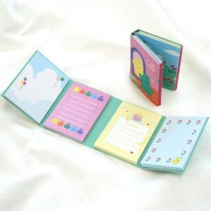

【상세/제작정보】 | <span style="font-size: 14pt;">표지 풀칼라 인쇄 / 1천개 미만 기성내지사용</span><br><span style="font-size: 14pt;">1천개 이상 내지 풀칼라인쇄가능</span>​

【인쇄/포장옵션】 | 풀칼라 / OPP(비닐)

【공급단가】 | 수량 | 200~ | 500~ | 1,000~ | 3,000~ | 5,000~
*VAT별도 | 20매 | 1,270원 | 1,080원 | 930원 | 720원 | 630원

【상품 URL】 | https://www.synergygift.co.kr:443/src/goods_detail.php?gdno=27970

